L10
Lampiran 10. Perhitungan Reliabilitas Angket Variabel Minat

Perhitungan Reliabilitas Angket Variabel Minat

1. Mencari varians tiap butir soal
 | Contoh perhitungan varians butir nomor 1
 | = | ∑X2 | - | (∑X)2
𝜎_{𝑏}²
 |  |  |  | n
 |  | n

 | = | 341 | - | (99)2
 |  |  |  | 30
 |  | 30

 | = | 341 | - | 9801
 |  |  |  | 30
 |  | 30

 | = | 341 | - | 326.7
 |  | 30

 | = | 14.3
 |  | 30

 | = | 0.47666666667

 | Hasil perhitungan varians butir seluruh soal
1 | = | 0.49310344828 |  | 11 | = | 0.18505747126 | 21 | = | 0.32643678161 | 32 | = | 0.27586206897
2 | = | 0.32643678161 |  | 12 | = | 0.82298850575 | 22 | = | 0.34482758621 | 33 | = | 0.4091954023
3 | = | 0.58505747126 |  | 13 | = | 0.41954022989 |  |  |  | 34 | = | 0.39195402299
4 | = | 0.52988505747 |  |  |  |  | 24 | = | 0.22988505747 | 35 | = | 0.21724137931
5 | = | 0.41379310345 |  | 15 | = | 0.69540229885 | 25 | = | 0.3091954023 | 36 | = | 0.25747126437
6 | = | 0.80574712644 |  | 16 | = | 0.52413793103 | 26 | = | 0.43793103448 | 37 | = | 0.34022988506
7 | = | 0.83333333333 |  | 17 | = | 0.24022988506 | 27 | = | 0.44712643678 | 38 | = | 0.32643678161
8 | = | 0.53333333333 |  | 18 | = | 0.82298850575 | 28 | = | 0.72298850575 | 39 | = | 0.35057471264
9 | = | 0.68505747126 |  | 19 | = | 0.79195402299 | 29 | = | 0.3724137931 | 40 | = | 0.78275862069
10 | = | 0.32643678161 |  | 20 | = | 0.23448275862 | 30 | = | 0.24022988506 | 41 | = | 0.36896551724
 |  |  |  |  |  |  | 31 | = | 0.78275862069 | 42 | = | 0.34022988506

2. Mencari jumlah varians
 |  | 18.543678161

𝜎²_{𝑡}
3. Mencari varians total
 | = | ∑Y2 | - | (∑Y)2
 |  |  |  | n
 |  | n

 | = | 433535 | - | (3579)2
 |  |  |  | 30
 |  | 30

 | = | 433535 | - | 12809241
 |  |  |  | 30
 |  | 30

 | = | 433535 | - | 426974.7
 |  | 30

 | = | 6560.3
 |  | 30

 | = | 218.67666667

∑𝜎_{𝑏}²
𝜎_{𝑡}²
 | dimasukan kedalam rumus alpha:
 |  |  |  |  |  |  |  |  |  |  |  |  | r11 | = | k |  | 1-
 |  |  |  |  |  |  |  |  |  |  |  |  |  |  | k-1

 |  |  |  |  |  |  |  |  |  |  |  |  |  | = | 40 |  | 1- | 17.926
 |  |  |  |  |  |  |  |  |  |  |  |  |  |  | 39 |  |  | 218.67666667

 |  |  |  |  |  |  |  |  |  |  |  |  |  | = | 1.0256410256 | x | (1- | 0.081974909684 | )
 |  |  |  |  |  |  |  |  |  |  |  |  |  | = | 1.0256410256 | x | 0.918
 |  |  |  |  |  |  |  |  |  |  |  |  |  | = | 0.94153846154

 |  |  |  | Hasil perhitungan dibandingkan dengan nilai tabel korelasi product
 |  |  |  | moment dengan N = 30 dan taraf signifikansi 0,05 sebesar 0,361.
 |  |  |  | Karena harga r11 > r-tabel atau 0,941 > 0,361, maka dapat
 |  |  |  | disimpulkan bahwa angket sudah reliabel

L25
Lampiran 25. Analisis Varians Dua Jalur

Analisis Varians

Dari hasil penghitungan data di atas dapat dilakukan analisis varians sebagai berikut:

1. | JKT = | 1.670

2. | RY = | 5.480 | 2
 |  | 30

 |  | 30.032 | = | 1.001
 |  | 30

3. | Jab = | 1.271 | 2 + | 2.061 | 2 + | 1.146 | 2 + | 1.718 |  | 2 + | 1.137 | 2 + | 1.011 | 2 | - | 1.001
 |  | 5

 | = | 1.488

4. | JKA = | 2.407 | 2 + | 3.073 | 2_ | 1.001 | = | 0.523
 |  | 10

5. | JKB = | 3.332 | 2 + | 2.864 | 2+ | 2.148 | 2 | - |  | 1.001 |  | = | 0.594
 |  | 15

6. | JKAB = | 1.488 | - | 0.523 | - | 0.594 | = | 0.371

7. | JKG = | 1.670 | - | 1.001 | - | 1.488 | = | -0.819

Tabel ringkasan hasil analisis varians

Sumber Variasi |  | dk | JK |  | RJK |  | Fo |  |  | Ft |  |  |  |  |  |  | untuk mencari Ft | : | dk pembilang | = | k - 1 | = | 6 - 1 = | 5
Rata-rata |  | 1 | 1.001 |  | 1.001 |  |  |  |  |  |  |  |  |  |  |  |  |  | dk penyebut | = | N - k | = | 30 - 6 = | 24
Perlakuan
A |  | 1 | 0.523 |  | 0.523 |  | 15.3128 |  | * | 2.62 |  |  |  |  |  |  | diperoleh harga Ftabel = F(1-a); (υ1, υ2) = F0.05; (5,24) = 2,62
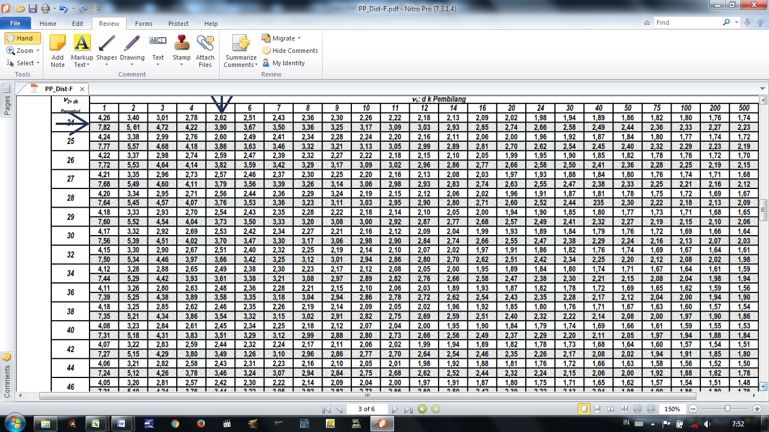
B |  | 2 | 0.594 |  | 0.297 |  | 8.6972 |  | *
AB |  | 2 | 0.371 |  | 0.186 |  | 5.4418 |  | *
Galat |  | 24 | -0.819 |  | 0.034
Total |  | 30 | 1.670

Kesimpulan: Fo > Ft maka ada pengaruh yang signifikan.
Keterangan :
A = | Kelompok Pendekatan Pembelajaran.
B = | Kelompok siswa berdasarkan tinggi, sedang dan rendahnya minat terhadap bola basket.
AB = | Interaksi antara kelompok Pendekatan Pembelajaran dengan tinggi, sedang dan rendahnya minat bola basket.
* = | Tanda signifikan pada α = 0.05.

Histogram
Rata-rata Hasil tes Akhir
A1B1 | 0.71805268805
A1B2 | 0.63064814815
A1B3 | 0.58227272727
A2B1 | 0.87585516336
A2B2 | 0.76202279202
A2B3 | 0.5736978762
Minat Siswa | Pretest |  | Posttest |  | Peningkatan | Kelompok | Rata-rata
 |  |  |  |  |  |  | Pretest | Posttest |  | Pretest | Posttest | Rerata Peningkatan |  | A1 | A2 |  | B1 | B2 | B3
A1B1 | 0.464 | 0.407 | 0.718 | 0.644 | 0.254 | DI | 0.407 | 0.644 | A1B1 | 0.464 | 0.718 | 0.254 | B1 | 0.254 | 0.412 | A1 | 0.254 | 0.229 | 0.227
A1B2 | 0.401 |  | 0.631 |  | 0.229 | TGfU | 0.418 | 0.737 | A1B2 | 0.401 | 0.631 | 0.229 | B2 | 0.229 | 0.344 | A2 | 0.412 | 0.344 | 0.202
A1B3 | 0.355 |  | 0.582 |  | 0.227 | Minat Tinggi | 0.464 | 0.797 | A1B3 | 0.355 | 0.582 | 0.227 | B3 | 0.227 | 0.202
A2B1 | 0.464 | 0.418 | 0.876 | 0.737 | 0.412 | Minat Sedang | 0.410 | 0.696 | A2B1 | 0.464 | 0.876 | 0.412
A2B2 | 0.418 |  | 0.762 |  | 0.344 | Minat Rendah | 0.363 | 0.578 | A2B2 | 0.418 | 0.762 | 0.344
A2B3 | 0.371 |  | 0.574 |  | 0.202 |  |  |  | A2B3 | 0.371 | 0.574 | 0.202
 | B1 | B2 | B3
A1 | 0.25416916417 | 0.22926166426 | 0.22732683983
A2 | 0.41227846228 | 0.3435994561 | 0.20225367225
 | A1 | A2
B1 | 0.25416916417 | 0.41227846228
B2 | 0.22926166426 | 0.3435994561
B3 | 0.22732683983 | 0.20225367225

Rata-rata Hasil tes Awal
A1B1 | 0.46388352388
A1B2 | 0.40138648389
A1B3 | 0.35494588745
A2B1 | 0.46357670108
A2B2 | 0.41842333592
A2B3 | 0.37144420394
Rata-rata Peningkatan Setelah Dilakukan Penelitian
A1B1 | 0.25416916417
A1B2 | 0.22926166426
A1B3 | 0.22732683983
A2B1 | 0.41227846228
A2B2 | 0.3435994561
A2B3 | 0.20225367225

Perbandingan Rata-rata Tes Awal dan Akhir
 | Pretest | Posttest
A1B1 | 0.46388352388 | 0.71805268805
A1B2 | 0.40138648389 | 0.63064814815
A1B3 | 0.35494588745 | 0.58227272727
A2B1 | 0.46357670108 | 0.87585516336
A2B2 | 0.41842333592 | 0.76202279202
A2B3 | 0.37144420394 | 0.5736978762
Peningkatan Hasil Bermain Bola Basket
 | Rata-rata Pretest | Rata-rata Posttest
DI | 0.40673863174 | 0.64365785449
TGfU | 0.41781474698 | 0.73719194386
Minat Tinggi | 0.46373011248 | 0.7969539257
Minat Sedang | 0.4099049099 | 0.69633547009
Minat Rendah | 0.3631950457 | 0.57798530174
 | Rata-rata Pretest | Rata-rata Posttest
A1B1 | 0.46388352388 | 0.71805268805
A1B2 | 0.40138648389 | 0.63064814815
A1B3 | 0.35494588745 | 0.58227272727
A2B1 | 0.46357670108 | 0.87585516336
A2B2 | 0.41842333592 | 0.76202279202
A2B3 | 0.37144420394 | 0.5736978762
Rata-rata Peningkatan
 | Rata-rata Rerata Peningkatan
A1B1 | 0.25416916417
A1B2 | 0.22926166426
A1B3 | 0.22732683983
A2B1 | 0.41227846228
A2B2 | 0.3435994561
A2B3 | 0.20225367225

